YouTube Analytics

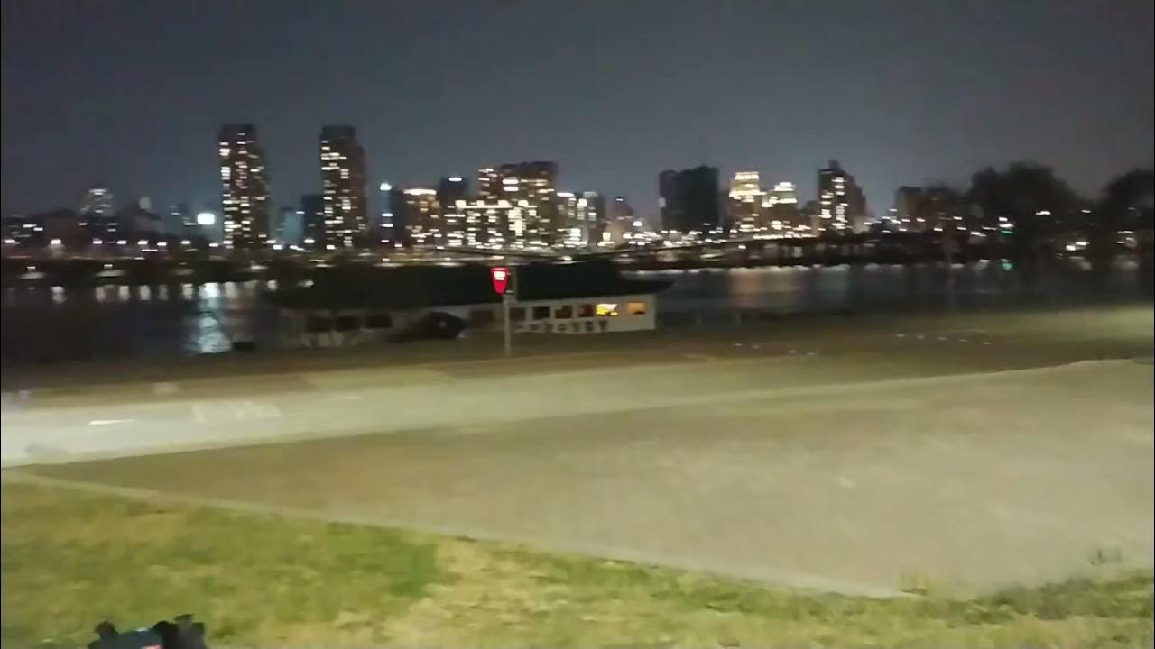
썸네일 | 비디오 ID | 제목 | 공개상태 | 길이 | 생성일 | 게시일 | 조회수 | 노출수 | 클릭률 (%) | 시청시간 (분) | 평균 시청시간 (초) | 평균 조회율 (%) | 비디오 URL
📷 | RLe5T6Fn3YQ | 2021년 9월 18일 | 공개 | 12:01 | 2021년 09월 18일 19시 51분 | 2021년 09월 18일 20시 02분 | 24 | 142 | 3 | 24 | 31.00 | 78 | https://www.youtube.com/watch?v=RLe5T6Fn3YQ | https://www.youtube.com/watch?v=RLe5T6Fn3YQ
📷 | oRWchhS6OqM | 한강 | 공개 | 0:09 | 2021년 04월 30일 20시 29분 | 2021년 04월 30일 20시 29분 | 5 | 136 | 2 | 5 | 0 | 7 | https://www.youtube.com/watch?v=oRWchhS6OqM | https://www.youtube.com/watch?v=oRWchhS6OqM
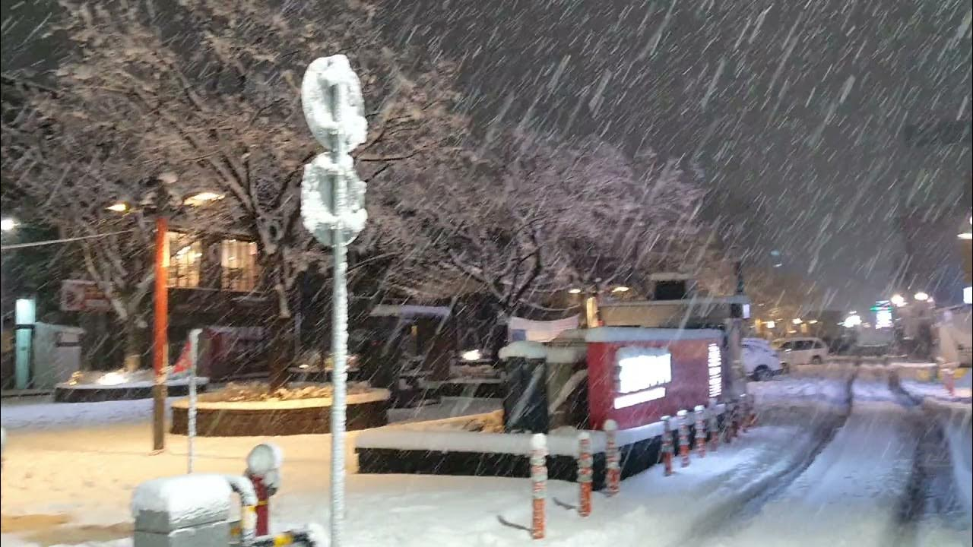
📷 | z-ilW9toKzI | 눈 | 공개 | 0:37 | 2021년 04월 30일 20시 27분 | 2021년 04월 30일 20시 28분 | 15 | 106 | 2 | 15 | 2.00 | 12 | https://www.youtube.com/watch?v=z-ilW9toKzI | https://www.youtube.com/watch?v=z-ilW9toKzI
📷 | RLe5T6Fn3YQ | 2021년 9월 18일 | 공개 | 12:01 | 2021년 09월 18일 19시 51분 | 2021년 09월 18일 20시 02분 | 24 | 142 | 3 | 24 | 31.00 | 78 | https://www.youtube.com/watch?v=RLe5T6Fn3YQ | https://www.youtube.com/watch?v=RLe5T6Fn3YQ
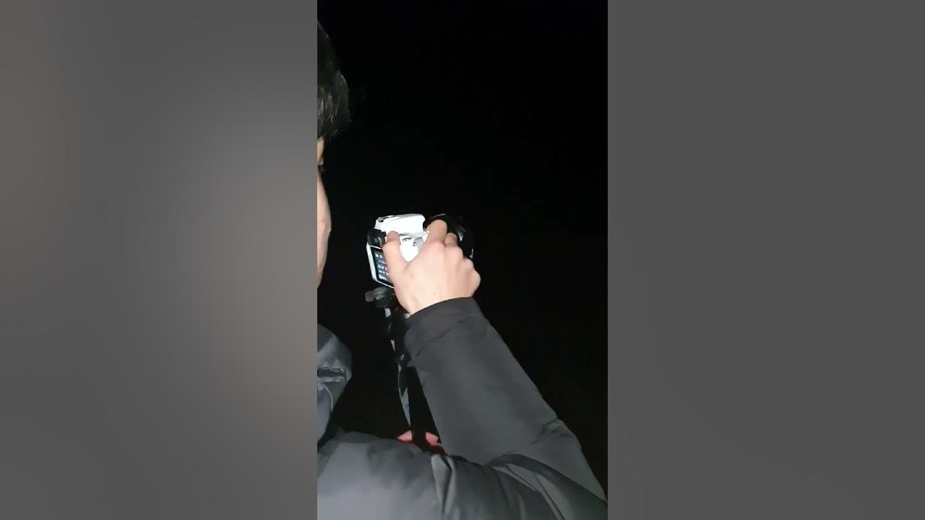
📷 | 2cvolOngHjw | 가은 | 공개 | 1:02 | 2021년 04월 30일 20시 20분 | 2021년 04월 30일 20시 21분 | 6 | 93 | 4 | 6 | 2.00 | 23 | https://www.youtube.com/watch?v=2cvolOngHjw | https://www.youtube.com/watch?v=2cvolOngHjw

📷 | DpREZDCXvsI | 미끄럼틀 | 공개 | 0:17 | 2021년 04월 26일 15시 26분 | 2021년 04월 26일 15시 26분 | 11 | 110 | 3 | 11 | 2.00 | 12 | https://www.youtube.com/watch?v=DpREZDCXvsI | https://www.youtube.com/watch?v=DpREZDCXvsI

📷 | WqPnuiSOorQ | 전역하고싶다 | 공개 | 0:26 | 2021년 04월 26일 15시 21분 | 2021년 04월 26일 15시 22분 | 79 | 945 | 6 | 79 | 16.00 | 13 | https://www.youtube.com/watch?v=WqPnuiSOorQ | https://www.youtube.com/watch?v=WqPnuiSOorQ
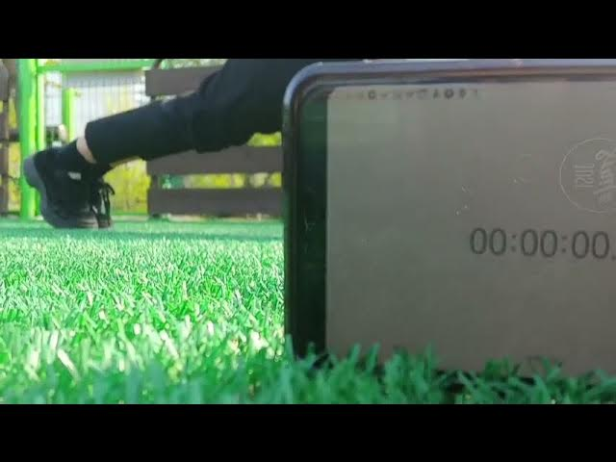
📷 | HPuPTiMNSgI | 전화 | 공개 | 0:33 | 2021년 04월 26일 15시 19분 | 2021년 04월 26일 15시 20분 | 7 | 35 | 9 | 7 | 3.00 | 32 | https://www.youtube.com/watch?v=HPuPTiMNSgI | https://www.youtube.com/watch?v=HPuPTiMNSgI
📷 | fr7pB_QX0-k | 별 | 공개 | 1:02 | 2021년 04월 26일 15시 18분 | 2021년 04월 26일 15시 18분 | 3 | 9 | 0 | 3 | 2.00 | 43 | https://www.youtube.com/watch?v=fr7pB_QX0-k | https://www.youtube.com/watch?v=fr7pB_QX0-k
📷 | RLe5T6Fn3YQ | 2021년 9월 18일 | 공개 | 12:01 | 2021년 09월 18일 19시 51분 | 2021년 09월 18일 20시 02분 | 24 | 0 | 0 | 24 | 31.00 | 78 | https://www.youtube.com/watch?v=RLe5T6Fn3YQ | https://www.youtube.com/watch?v=RLe5T6Fn3YQ

